Hoja1
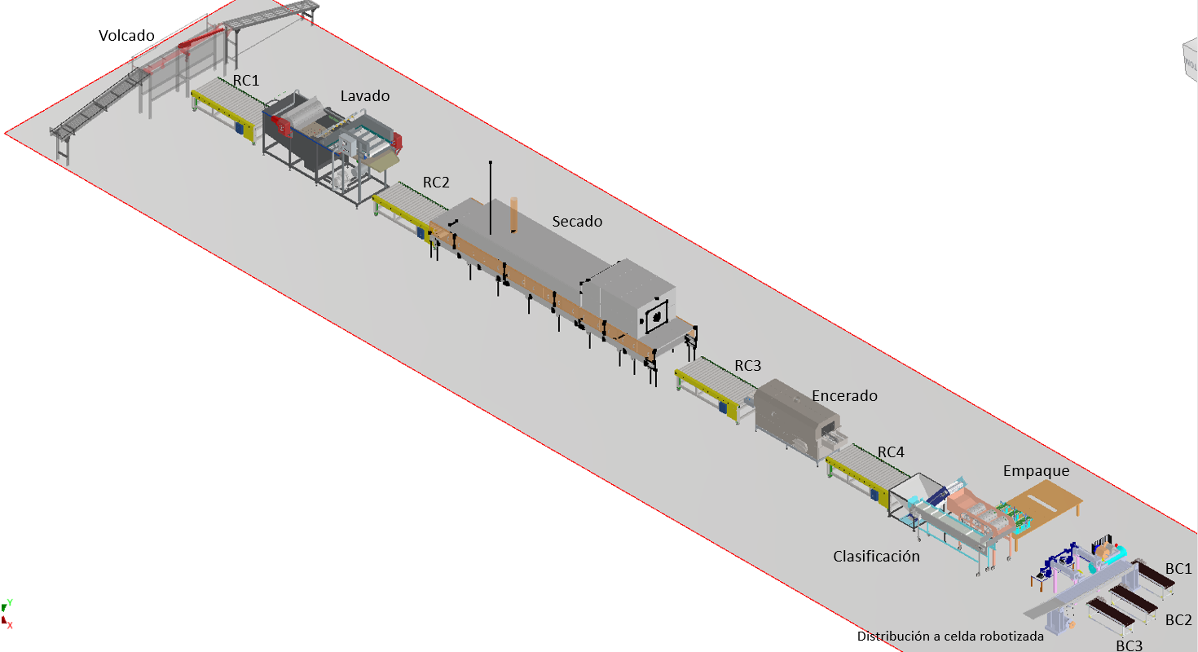
SEÑAL | DESCRIPCIÓN
START | Inicio del proceso
STOP | Parada de emergencia general
Volcar | Encendr/Apagar volcador
RC_1 | Encender/Apagar roller conveyor 1
RC_2 | Encender/Apagar roller conveyor 2
RC_3 | Encender/Apagar roller conveyor 3
RC_4 | Encender/Apagar roller conveyor 4
Lavdo | Encender/Apagar Lavado
Secado | Encender/Apagar Secado
Encerado | Encender/Apagar Encerado
Clasif | Encender/Apagar clasificador
Compresor | Encender/Apagar compresor
BC_1 | Encender/Apagar conveyor belt 1
BC_2 | Encender/Apagar conveyor belt 2
BC_3 | Encender/Apagar conveyor belt 3
S_clasif | Sensor para clasificacion de empaque
S1_C1 | Sensor 1 final de carrera cilindro1
S2_C1 | Sensor 2 final de carrera cilindro 1
S1_C2 | Sensor 1 final de carrera cilindro2
S2_C2 | Sensor 2 final de carrera cilindro 2
S_Count | Sensor para conteo de cajas que ingresan al proceso
S_Count1 | Sensor conteo de cajas conveyor belt 1 (vegetal pequeño) | -
S_Count2 | Sensor conteo de cajas conveyor belt 2 (vegetal mediano) | -
S_count3 | Sensor conteo de cajas conveyor belt 3 (vegetal grande) | -
sConv | Sensor de Caja delante del cilindro C1
mConv | Sensor de Caja delante del cilindro C2
lConv | Sensor de cajas conveyor belt 3 (vegetal grande)
C1f | Cilinder 1 moves forward
C1b | Cilinder 1 moves backward
C2f | Cilinder 2 moves forward
C2b | Cilinder 2 moves backward

